Sheet1
操作 | mysql | PHP
链接数据库 |  | $con=mysql_connect(servername,username,password);
选择数据库 | use table_name | mysql_select_db("my_db", $con); |  | mysql_query("set character set 'utf8'");//读库
创建数据库 | CREATE DATABASE database_name | mysql_query（执行的语句要用引号） |  |  | mysql_query("set names 'utf8'");//写库
创建表 | CREATE TABLE table_name(column_name1 data_type） | mysql_query（执行的语句要用引号）
插入数据 | INSERT INTO table_name（不是数据库） VALUES (value1, value2,....) | mysql_query（执行的语句要用引号）
匹配数据 | SELECT column FROM table WHERE column operator value | $result = mysql_query（执行的语句要用引号）
从结果集中取得一行作为关联数组，或数字数组，或二者兼有 |  | mysql_fetch_array($result)结果都在这里 | 用来遍历查询结果
返回结果集中行的数目 |  | mysql_num_rows()
数据排序。 | SELECT column_name(s) FROM table_name ORDER BY column_name （DESC反序） | mysql_query（执行的语句要用引号）
更新数据 | UPDATE table_name SET column_name = new_value WHERE column_name = some_value | mysql_query（执行的语句要用引号）
删除数据 | DELETE FROM table_name WHERE column_name = some_value | mysql_query（执行的语句要用引号）
关闭数据库 |  | mysql_close($con);
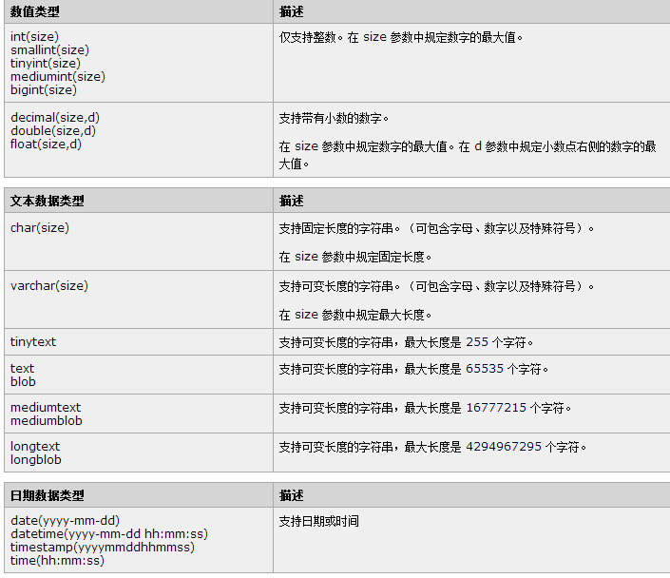

如果你不想字段为 NULL 可以设置字段的属性为 NOT NULL， 在操作数据库时如果输入该字段的数据为NULL ，就会报错。

AUTO_INCREMENT定义列为自增的属性，一般用于主键，数值会自动加1。

PRIMARY KEY关键字用于定义列为主键。 您可以使用多列来定义主键，列间以逗号分隔。

